1
Школа | МБОУ СОШ № 9 имени Л.М Павличенко |  |  | Отд./корп |  |  |  | День | 2024-04-02

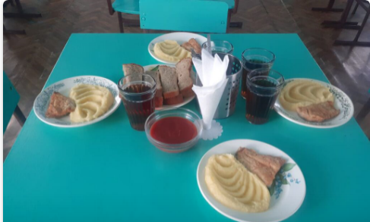
Прием пищи | Раздел | № рец. | Блюдо | Выход, г | Цена | Калорийность | Белки | Жиры | Углеводы
Завтрак | гор.блюдо | 339/434 | Рыба запеченная, картофельное пюре | 240 | 70.88 | 279 | 20 | 15 | 20
 | гор.напиток | 538 | Напиток из плодов шиповника | 200 | 5.67 | 97 | 1 | 0 | 23
 | хлеб | 115 | Хлеб ржаной | 20 | 1.80 | 35 | 1 | 0 | 7
 | хлеб | 114 | Хлеб пшеничный | 40 | 2.32 | 94 | 3 | 0 | 20
 | соус | 462 | Соус томатный | 50 | 2.57 | 33 | 1 | 2 | 4

 |  |  |  | 550 | 83.24 | 538 | 25 | 18 | 73

